关系图
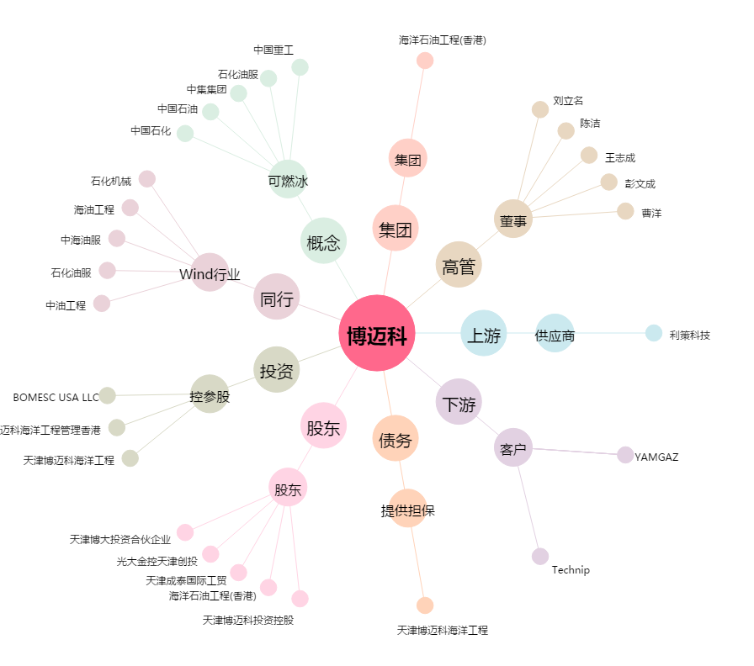
博迈科[603727.SH] - 关系概览图

